Toelichting
Toelichting bij de tabellen

Inleiding

Deze tabellen tonen de relatie tussen een drietal op registers gebaseerde indicatoren voor 'gezondheid', en uitkomstmaten uit de Gezondheidsmonitor. Achtergrond is de terugkerende behoefte bij onderzoekers aan breed beschikbare indicatoren die een maat zijn voor (on)gezondheid. Voor drie indicatoren die in de praktijk incidenteel worden gebruikt heeft Team Gezondheid en Zorg onderzocht hoe deze zich verhouden tot informatie over dezelfde personen vanuit enquêtes. Binnen de Gezondheidsmonitor 2016 zijn de drie indicatoren vergeleken met de ervaren gezondheid, het hebben van een of meer langdurige aandoeningen, en het ondervinden van beperkingen.
Twee van de drie register-indicatoren zijn gebaseerd op gedeclareerde zorgkosten voor zorg uit de basisverzekering. De derde indicator combineert informatie uit de zorgkosten met die van verstrekte geneesmiddelen.
Behalve de relatie tussen de drie register-indicatoren en de uitkomstmaten van de Gezondheidsmonitor is ook uitgezocht hoe de zorgkosten in de populatie zijn verdeeld, hoe de leeftijdsverdeling is in ieder zorgkostendeciel en hoe de relatie ligt tussen inkomen en het hebben van hoge zorgkosten.

Over de tabellen

Tabel 1 en 2 tonen de uitkomsten van drie variabelen uit de gezondheidsmonitor afgezet tegen de gedeclareerde zorgkosten. De zorgkosten zijn niet netjes verdeeld over de bevolking (zie ook tabel 4). In tabellen 1 en 2 zijn personen in de populatie op basis van de zorgkosten ingedeeld in decielen. Dat wil zeggen dat de populatie van de Gezondheidsmonitor is verdeeld in tien groepen van gelijke omvang, naar oplopende zorgkosten. In tabel 1 betreft dit de totale gedeclareerde zorgkosten in 2016, in tabel 2 de zorgkosten gemiddeld over 2014-2016. In beide tabellen zijn deze resultaten weergegeven voor de totale populatie en voor 4 leeftijdsgroepen. De decielindeling van de zorgkosten is gebaseerd op de totale onderzoekspopulatie van de Gezondheidsmonitor, dus niet op ieder van die vier leeftijdsgroepen apart. In tabel 3 is weergegeven hoe de gecombineerde indicator van zorgkosten en geneesmiddelen zich verhoudt tot de uitkomstmaten van de Gezondheidsmonitor. De gecombineerde indicator kent een tweedeling: 'ongezond' als wordt voldaan aan een of meer van vier voorwaarden tegen 'gezond' als geen van de vier voorwaarden van toepassing is (zie bij 'variabelen'). In deze tabel zijn de resultaten in twee richtingen gepresenteerd, dus bijvoorbeeld zowel per categorie van ervaren gezondheid het percentage personen dat een label gezond of ongezond krijgt in de gecombineerde indicator, als ook per label van de indicator de uitkomsten van de 'ervaren gezondheid'. Tabel 4 toont de verdeling van de zorgkosten in de onderzoekspopulatie. Hiertoe zijn de zorgkosten verdeeld in percentielen (1%-groepen). Per percentiel is weergegeven welk aandeel van de zorgkosten in deze percentiel wordt gedeclareerd en welk aandeel er tot en met dit percentiel is gedeclareerd. Zo is tot en met de 80ste percentiel 19% van de zorgkosten gedeclareerd: de resterende kosten worden gemaakt door de overige 20% van de populatie. Ter vergelijking zijn ook de gegevens opgenomen voor een jonge respectievelijk ee

Populatie

De populatie bestaat uit deelnemers aan de Gezondheidsmonitor 2016 van 19 jaar of ouder, waarvan over 2016 ook gegevens bekend zijn over gedeclareerde zorgkosten voor zorg uit de basisverzekering. Dit betrof bijna 460.000 personen.

Variabelen

Uit de Gezondheidsmonitor:
Ervaren gezondheid: Antwoord op de vraag 'Hoe is over het algemeen uw gezondheid' (zeer goed, goed, matig, slecht, zeer slecht).
Een of meer langdurige aandoeningen: Antwoord op de vraag: Heeft u één of meer langdurige ziekten of aandoeningen? Langdurig is (naar verwachting) 6 maanden of langer.
Beperkingen: Antwoord op de vraag: In welke mate vanwege gezondheid sinds 6 maanden of langer beperkt in activiteiten? (Ernstig beperkt, beperkt maar niet ernstig, niet beperkt).

Uit registraties:
Gedeclareerde zorgkosten basisverzekering 2016: Afkomstig van bestand Zorgkosten Basisverzekering. Dit betreft het totaal aan zorgkosten die zijn gedeclareerd voor zorg uit de basisverzekering, ingedeeld in percentielen en decielen.
Gedeclareerde zorgkosten basisverzekering 2014-2016: Afkomstig van bestand Zorgkosten Basisverzekering. Dit betreft het gemiddeld totaal aan zorgkosten die zijn gedeclareerd voor zorg uit de basisverzekering over 2014-2016, ingedeeld in percentielen en decielen.
Combinatie-indicator zorgkosten/geneesmiddelen: Afkomstig uit Zorgkosten Basisverzekering en Verstrekkingen van geneesmiddelen. Deze variabele scoort 'ongezond' bij een of meer van de volgende voorwaarden:
- medicijnen verstrekt gekregen uit de groepen met de volgende ATC-codes: N07B: middelen bij verslavingen; N06A: antidepressiva of N05A: antipsychotica - medicijnen verstrekt gekregen uit 4 of meer hoofdgroepen (hoofdgroepen per persoon gebaseerd op de eerste letter van de ATC-code; - Zorgkosten voor GGZ-zorg (basis GGZ of Specialistische GGZ); - Zorgkosten boven 50.000 euro voor alle zorg exclusief geboortezorg en ggz-zorg
Deze indicator wordt onder meer gebruikt in de Bijstandsmonitor Den Haag en is gebaseerd op onderzoek door bureau SEO - Economisch Onderzoek.
Gestandaardiseerd inkomen: Het besteedbaar inkomen gecorrigeerd voor verschillen in grootte en samenstelling van het huishouden. De personen zijn in tien groepen met een gelijk aantal personen (decielen) verdeeld, naar hoogte van het gestandaardiseerd inkomen van het huishouden waartoe zij behoren. De inkomensgrenzen tussen deze tien 10%-groepen verschillen van jaar tot jaar.
Het tabblad 'Bronbestanden' bevat een uitgebreide beschrijving van de genoemde bestanden.

Resultaten

Er is op groepsniveau een duidelijk verband tussen gedeclareerde zorgkosten en de drie variabelen uit de Gezondheidsmonitor: ervaren gezondheid, zelfgerapporteerde langdurige aandoeningen en ondervonden beperkingen. Er is echter ook een aanzienlijk aandeel personen met hoge zorgkosten dat een goede gezondheid of weinig gezondheidsproblemen rapporteert in de Gezondheidsmonitor. Voor de indicator gebaseerd op de kosten in 2016 geldt dat bij de mensen met de 10% hoogste kosten nog 36% aangeeft dat de eigen gezondheid goed of zeer goed is. Ook heeft 27% geen langdurige aandoeningen en ondervindt 24% geen beperkingen. Op individueel niveau zijn de indicatoren gebaseerd op de kosten dus niet een heel goede voorspeller van de uitkomst in de enquête. Gebruik van de gemiddelde zorgkosten over drie jaar zou het effect van een incidenteel jaar met hoge kosten kunnen dempen. Uiteindelijk zijn de verschillen tussen de twee variabelen niet zo heel groot. In de 8e en 9e percentiel van zorgkosten is de ervaren gezondheid wat beter en in de hoogste groep wat minder goed als er drie jaren worden gemiddeld. In de jongste groep zijn de verschillen het grootst en ligt het percentage dat zich (zeer) gezond voelt in de hoogste deciel bij de gemiddelden over drie jaar, met 48%, 11 procentpunt lager dan in de hoogste deciel over alleen 2016 (59%). Net als bij de indicatoren gebaseerd op zorgkosten is bij de gecombineerde indicator (tabel 3) ook bij de mensen die met die indicator het label 'ongezond' krijgen het aandeel dat zich (zeer) gezond voelt (49%), geen langdurige aandoeningen heeft (36%) of geen beperkingen ervaart (37%) nog aanzienlijk. Deze percentages liggen hoger dan in de groep met de 10% hoogste zorgkosten. In het totaal krijgt 29% van de populatie het label 'ongezond' (tweede deel van de tabel), dit loopt op van 15% in de jongste groep tot 68% in de oudste leeftijdsgroep. De zorgkosten zijn niet regelmatig verdeeld in de populatie. Ongeveer 20% van de mensen is verantwoorde | 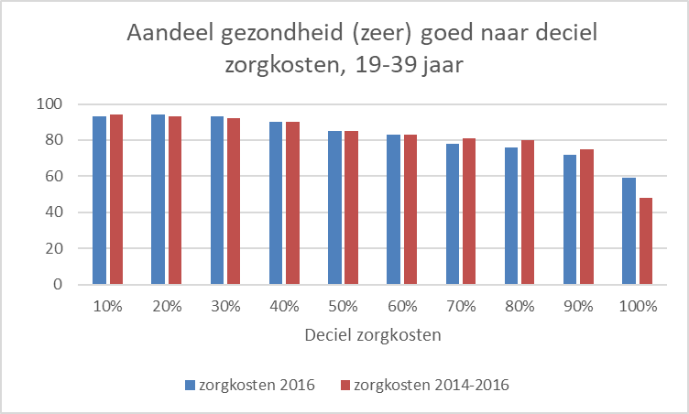 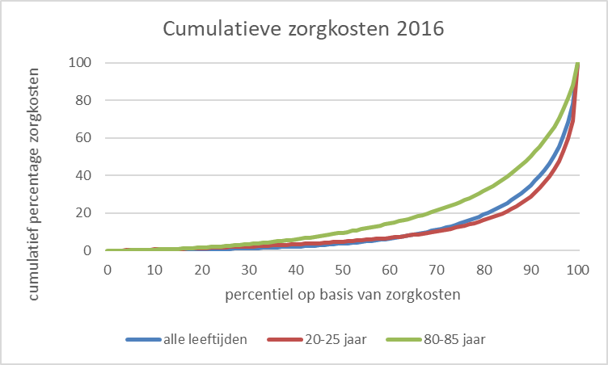 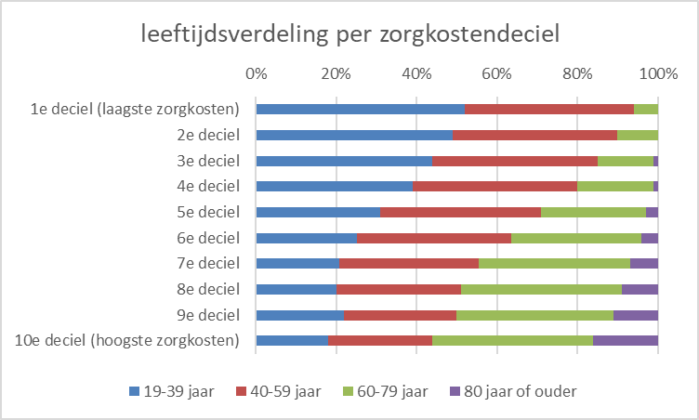

Aandachtspunten bij de cijfers

Weging en ophoging van steekproefuitkomsten
In dit onderzoek is gebruik gemaakt van steekproefgegevens afkomstig uit de Gezondheidsmonitor 2016. De respons is nooit helemaal representatief voor de populatie. Door middel van weging wordt zowel voor selectiviteit in de steekproef als voor selectiviteit in de respons gecorrigeerd, en vervolgens wordt opgehoogd naar populatieaantallen.

Bescherming van persoonsgegevens
In dit onderzoek is ook gebruik gemaakt van integrale gegevens met betrekking tot zorgkosten en verstrekkingen van geneesmiddelen. Om onthulling van informatie over individuele personen te voorkomen, zijn de cijfers weergegeven als percentages. Uitkomsten met een te grote onzekerheid zijn niet gepubliceerd maar vervangen door een punt (.). De regel die daarbij gehanteerd is, is dat een subgroep ongewogen uit minimaal 100 personen moet bestaan (dus vóór ophogen) om verdere uitsplitsingen van deze subgroep te kunnen laten zien.

Privacy

Privacy is een groot goed. Ook als je niks te verbergen hebt, heb je heel wat te beschermen. Het CBS is het Statistisch Bureau van Nederland dat onafhankelijk onderzoek uitvoert. Het CBS werkt bij elk onderzoek met strenge eisen om data op een veilige manier te verwerven, te verwerken en te publiceren en is transparant over de manier van werken en de methodieken.
Het CBS verzamelt gegevens van natuurlijke personen, bedrijven en instellingen. Dit is wettelijk vastgelegd in de CBS-wet en de Algemene Verordening Gegevensbescherming (AVG). Identificerende persoonskenmerken worden na ontvangst direct gepseudonimiseerd. Hierdoor kan het onderzoek alleen worden uitgevoerd op gegevens met een pseudosleutel. Bij publicatie zorgt het CBS er bovendien voor dat natuurlijke personen of bedrijven niet herkenbaar of herleidbaar zijn. Ook hanteert het CBS diverse maatregelen tegen diefstal, verlies of misbruik van persoonsgegevens. Het CBS levert geen herkenbare gegevens aan derden, ook niet aan andere overheidsinstellingen. Wel kunnen sommige (wetenschappelijke) instellingen onder strenge voorwaarden toegang krijgen tot gegevens met pseudosleutel op persoons- of bedrijfsniveau. Dit noemen we microdata. .
...

